未掲載家具
 | 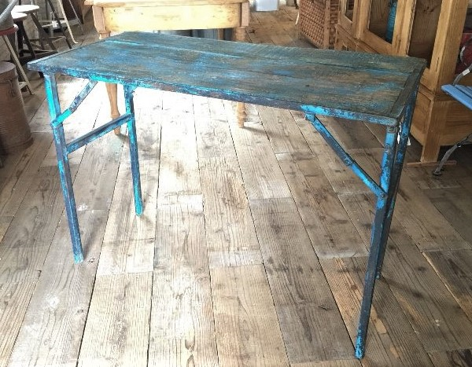 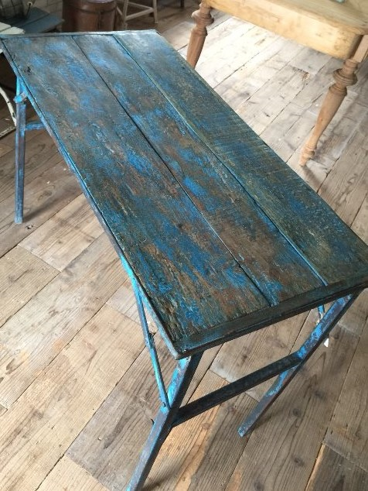 | 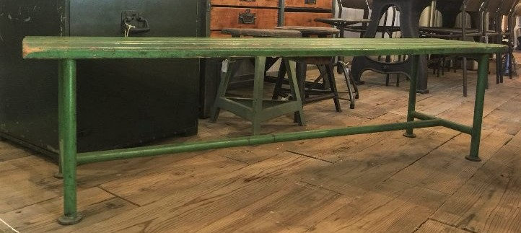 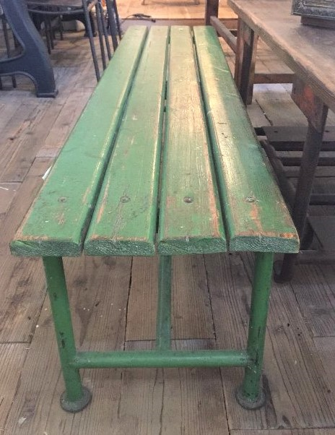
型番 | C2-0002 | C3-0024
備考 | table；天面木製でかすれた青の折りたたみテーブル | 緑のベンチシート | 25 | % OFF!
定価 | 38,000 | 34,000
特別価格 | 28,500 | 25,500

25 | 44X3, 350+80

未掲載家具 (2)
 | 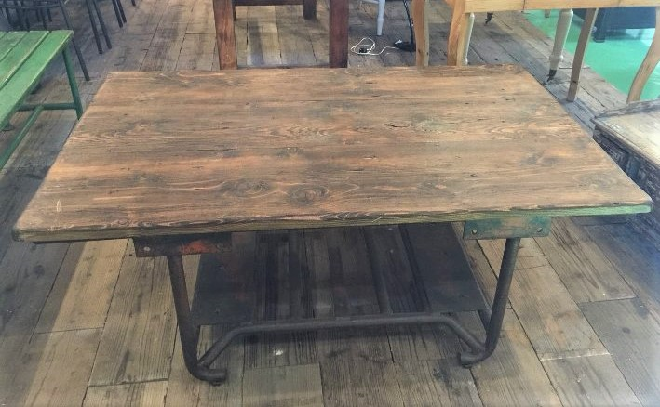 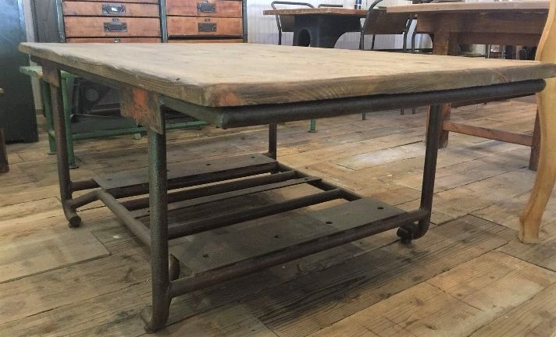 | 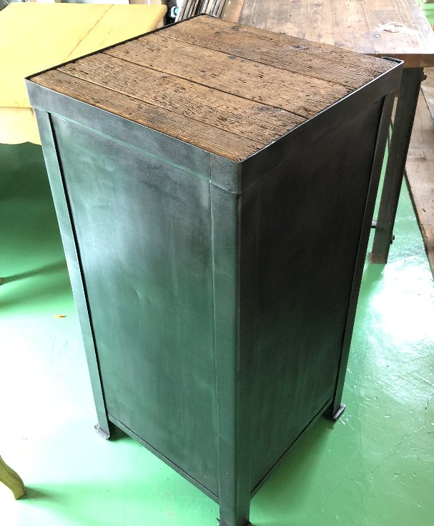 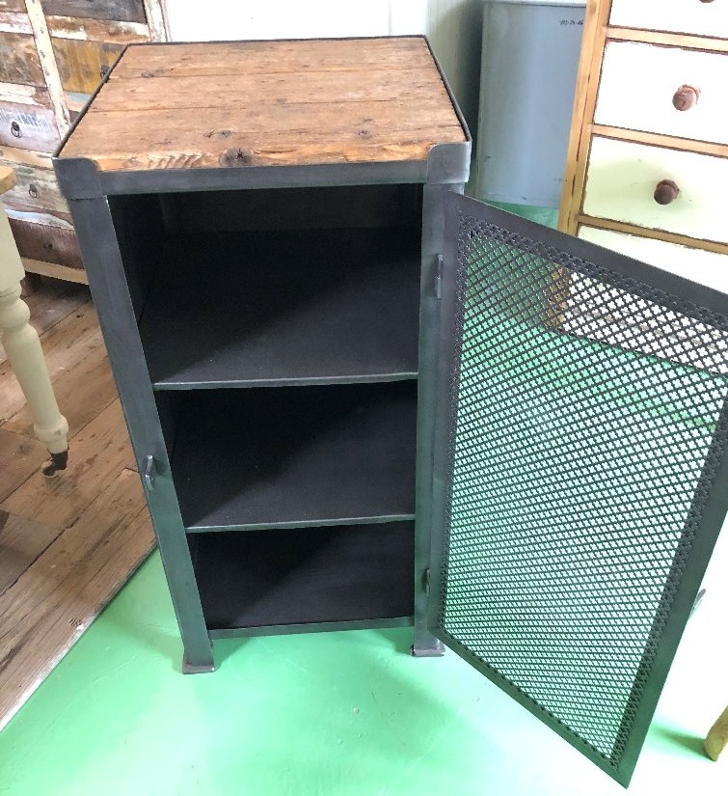
型番 | C1-0015 | C4-0004
備考 | 脚がメタルなローテーブル | 天板ウッドのメタルキャビネット | 25 | % OFF!
定価 | 95,000 | 77,000
特別価格 | 71,250 | 57,750

25 | 44X3, 350+80

未掲載家具 (3)
 | 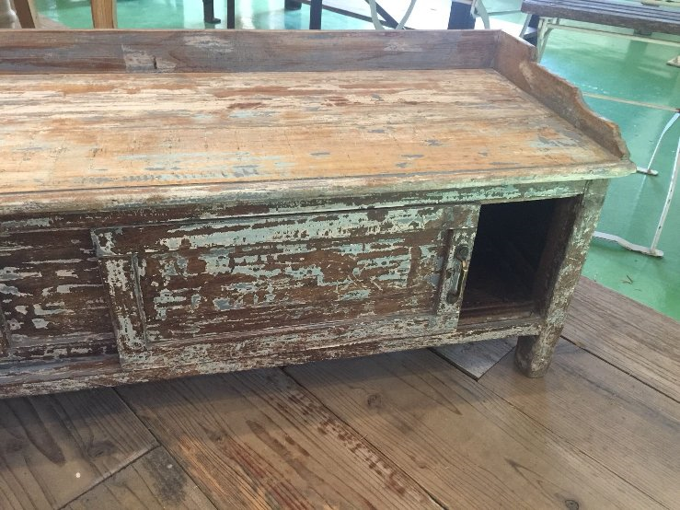 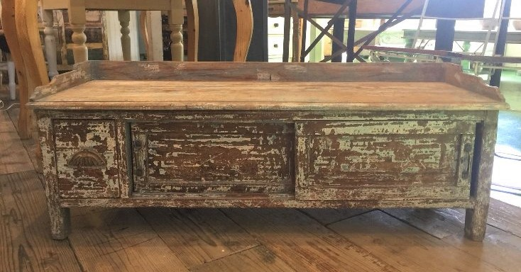 | 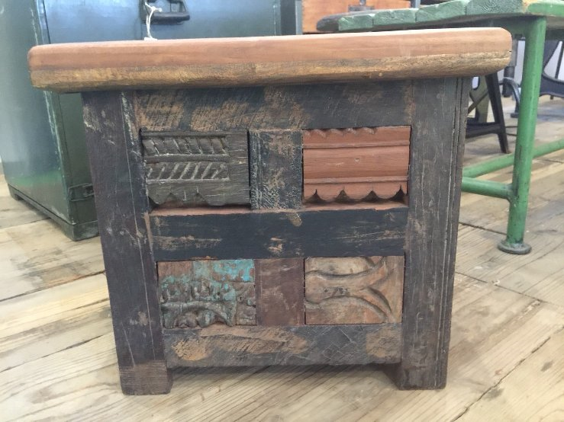 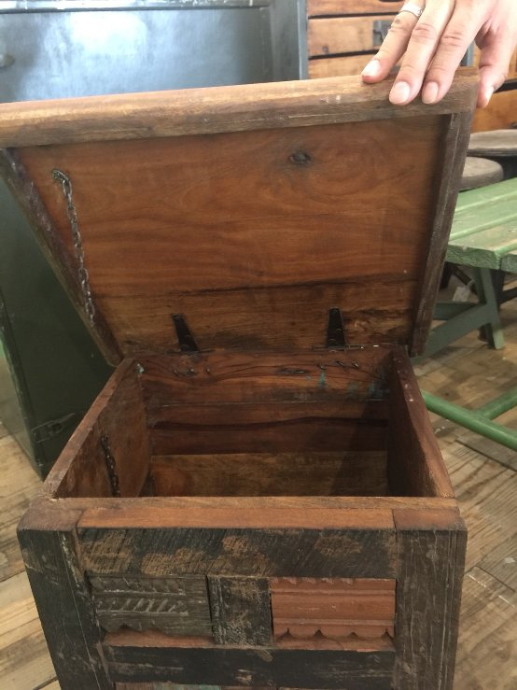
型番 | C5-0003 | C5-0002
備考 | TV台に使える引き出しありのキャビネット | 座面が開くローチェスト | 25 | % OFF!
定価 | 56,000 | 25,000
特別価格 | 42,000 | 18,750

25 | 44X3, 350+80

未掲載家具 (4)
 | 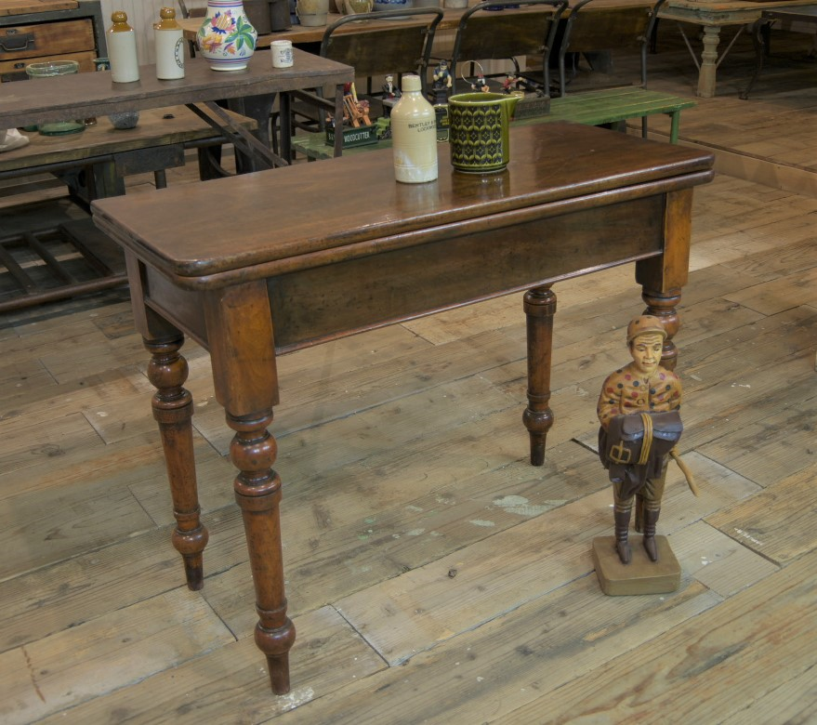 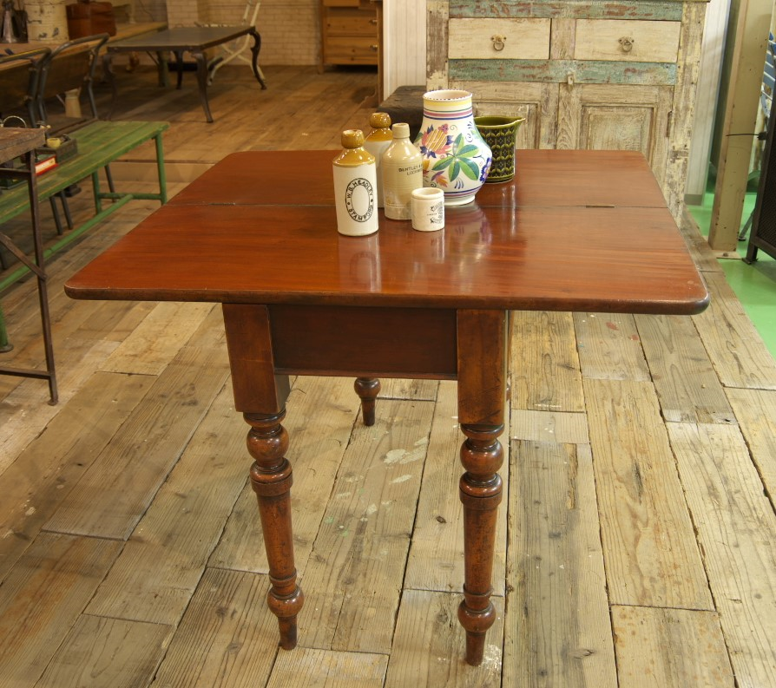 | 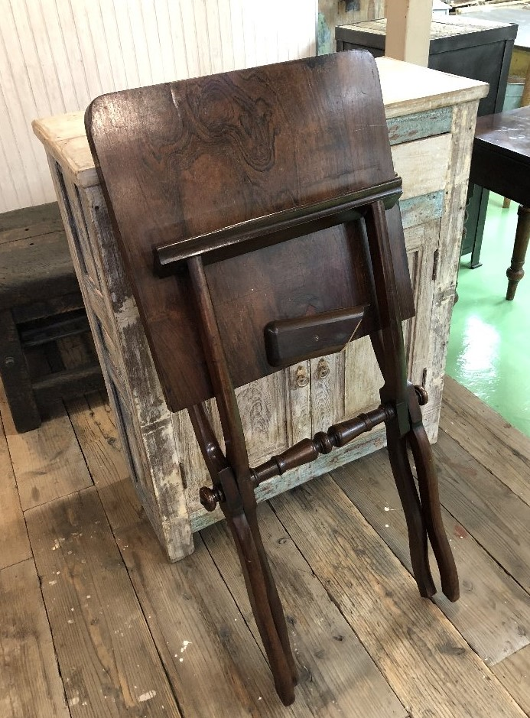 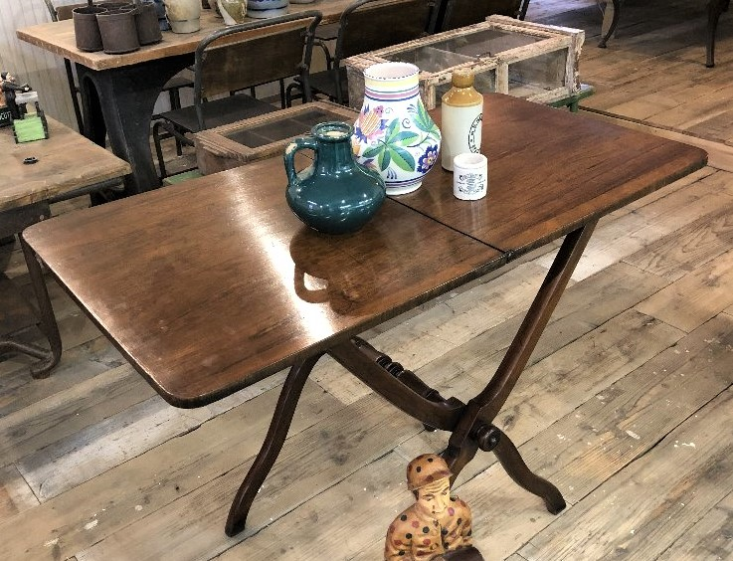
型番 | C2-0004 | C2-0005
備考 | 折りたたむことの出来るマホガニーのテーブル | お洒落なアウトドア用テーブル | 20 | % OFF!
定価 | 125,000 | 98,000
特別価格 | 100,000 | 78,400

20 | 44X3, 350+80

未掲載家具 (5)
 | 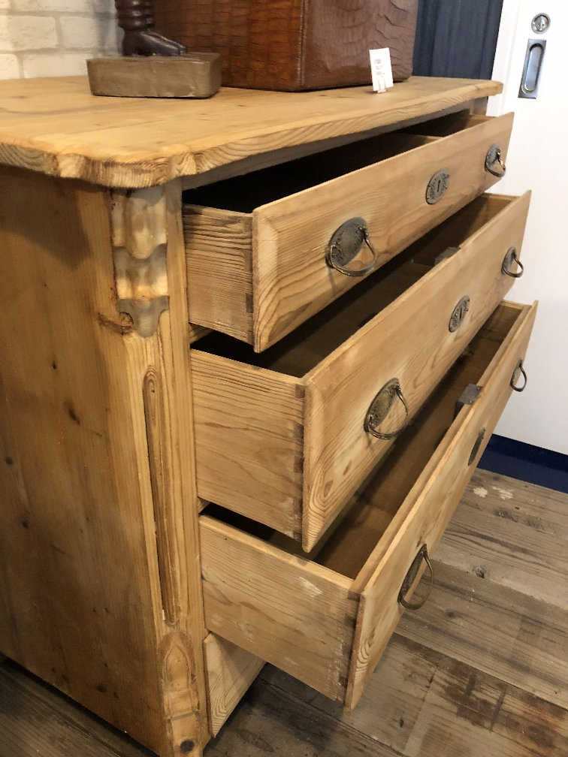 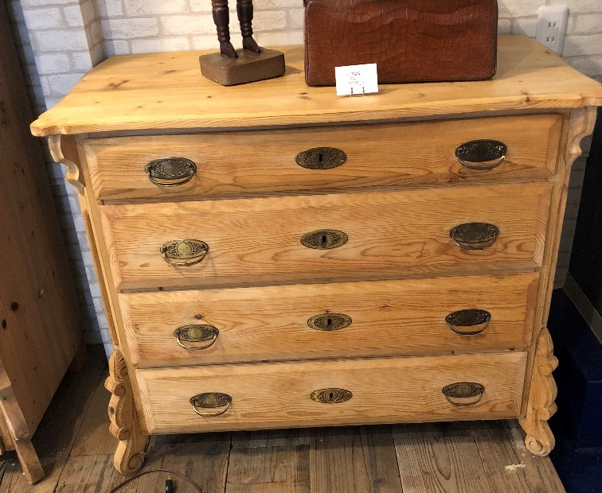 | 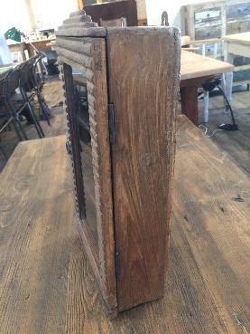 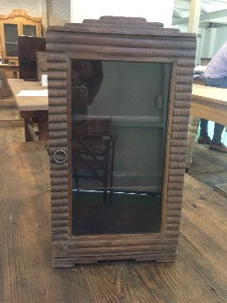
型番 | C6-0008 | C7-0005
備考 | chest 4 doors；4段衣装ケース（クリアー仕上げ） | 壁掛けする小さなショーケース | 25 | % OFF!
定価 | 72,000 | 9,500
特別価格 | 54,000 | 7,125

25 | 44X3, 350+80

未掲載家具 (6)
 | 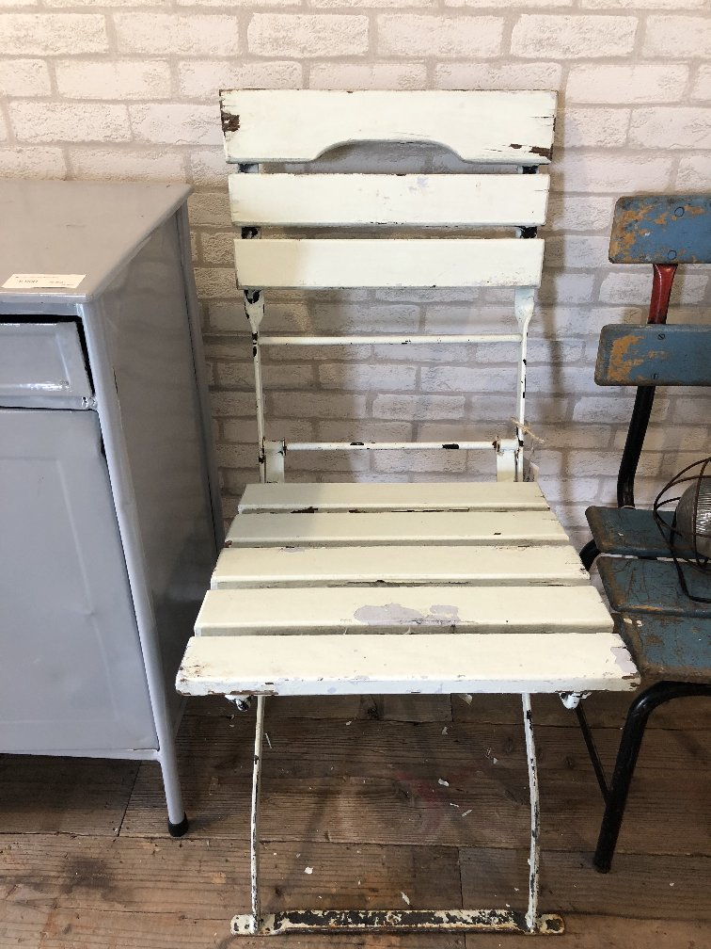 | 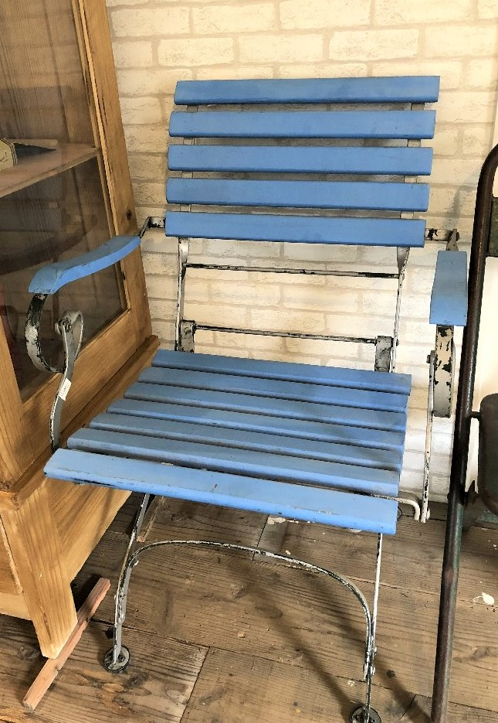
型番 | C3-0012 | C3-0016
備考 | 白の折りたたみ椅子 （在庫2個あります） | ブルーの肘掛付き折りたたみ椅子 （在庫2個あります） | 25 | % OFF!
定価 | 12,500 | 17,000
特別価格 | 9,375 | 12,750

25 | 44X3, 350+80

未掲載家具 (7)
 | 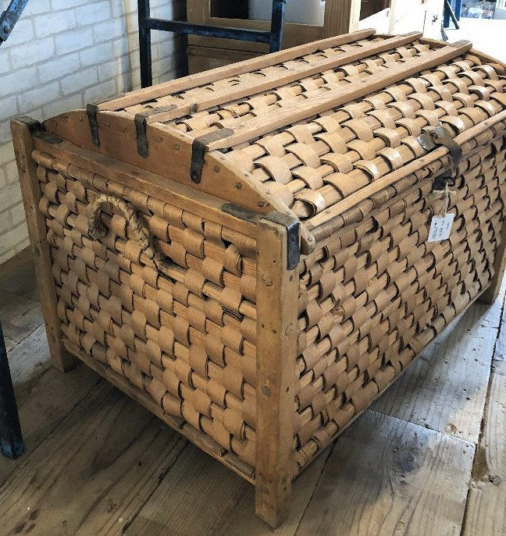 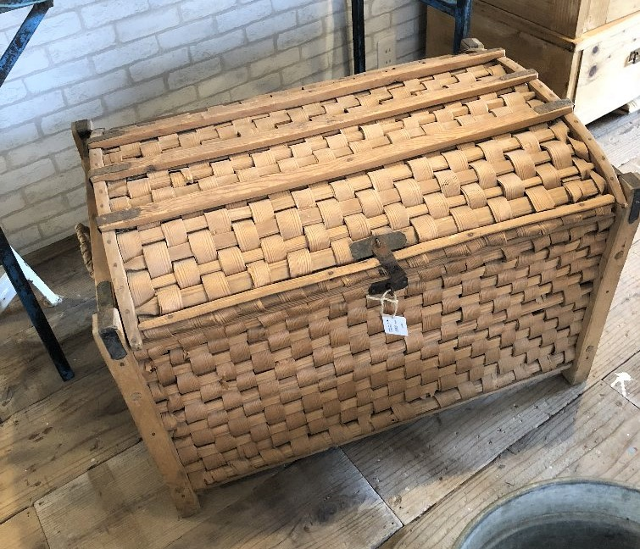 | 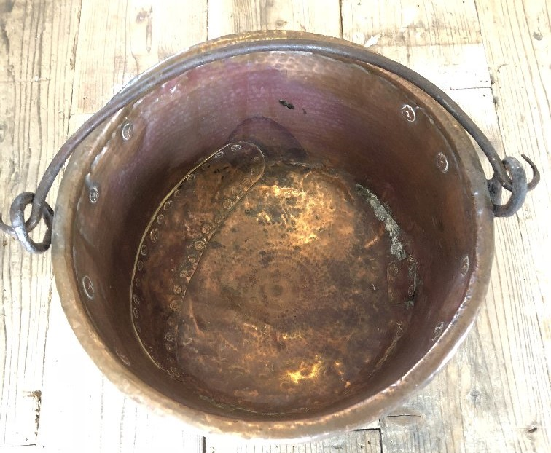 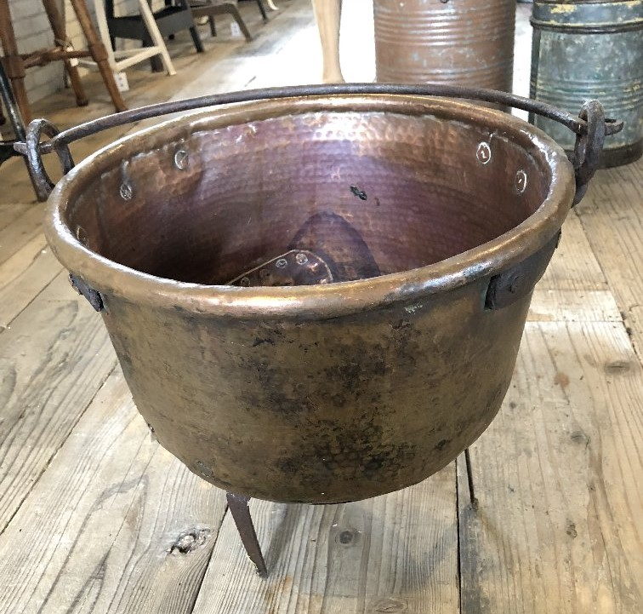
型番 | C6-0003 | B9-0002
備考 | swedish box ；木で編んだ大き目のカゴ | 飾って可愛い鉄鍋 | 30 | % OFF!
定価 | 35,000 | 18,500
特別価格 | 24,500 | 12,950

30 | 44X3, 350+80

未掲載家具 (8)
 | 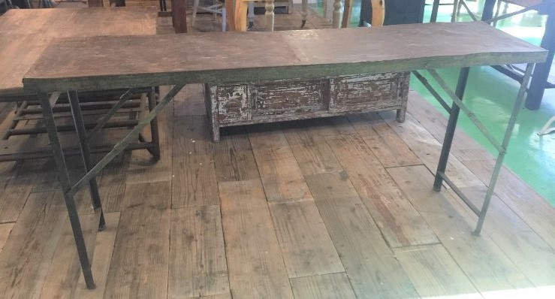 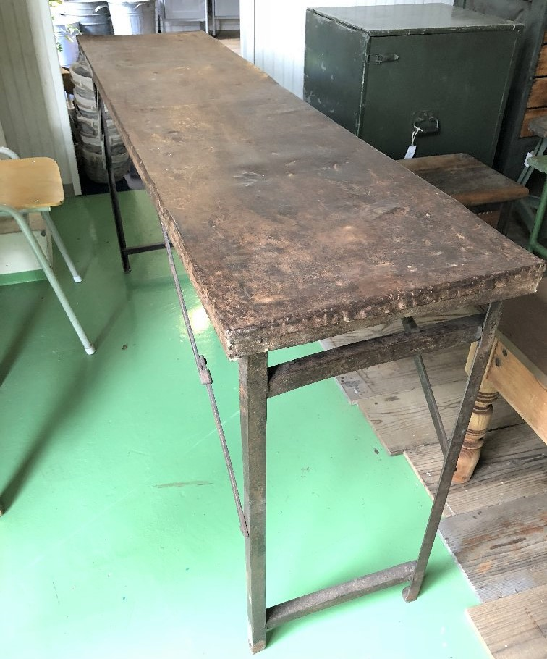 | 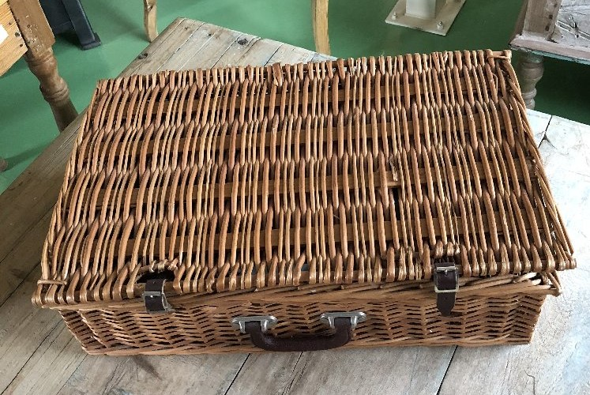 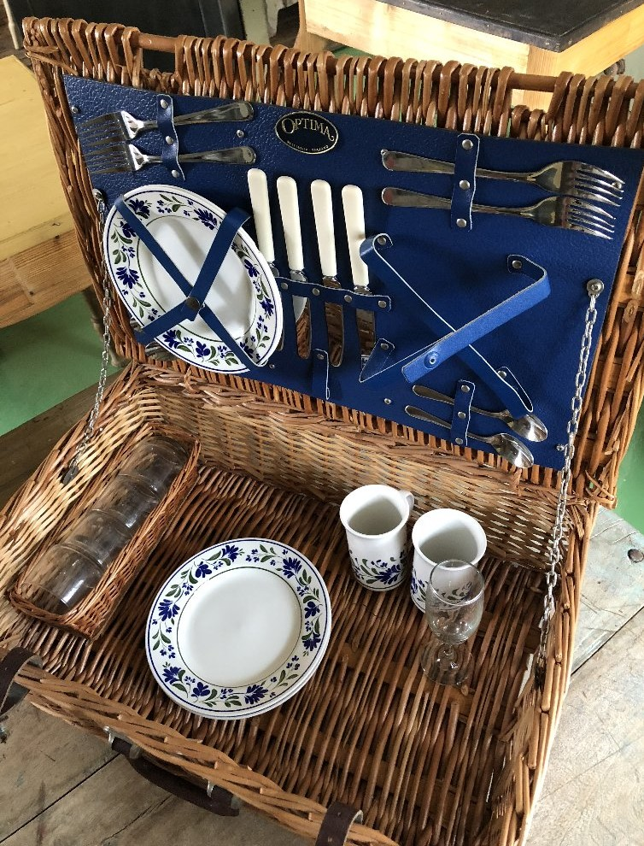
型番 | C2-0001 | C9-0001
備考 | metal desk ;メタルの折りたたみテーブル | 籐のピクニックバッグ | 30 | % OFF!
定価 | 38,000 | 9,000
特別価格 | 26,600 | 6,300

30 | 44X3, 350+80

